Sheet1
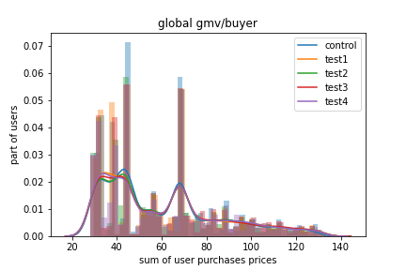
По всем типам товаров | control | test1 | test2 | test3 | test4 | % best vs worst | Значимость | % test1 vs control | % t2/c | % t3/c | % t4/c
users | 138155 | 139227 | 138532 | 138404 | 138405 | 0.78% |  | 0.78% | 0.27% | 0.18% | 0.18%
buyers | 29872 | 31295 | 30863 | 30949 | 30979 | 4.76% |  | 4.76% | 3.32% | 3.61% | 3.71%
cr user->buyer | 0.216 | 0.225 | 0.223 | 0.224 | 0.224 | 3.96% | значимо | 3.96% | 3.04% | 3.42% | 3.52%
purchases | 52688 | 56357 | 55707 | 56027 | 55999 | 6.96% |  | 6.96% | 5.73% | 6.34% | 6.28%
purchases/buyer | 1.764 | 1.801 | 1.805 | 1.810 | 1.808 | 2.64% | значимо | 2.10% | 2.34% | 2.64% | 2.49%
gmv | 2034755 | 2157399 | 2139129 | 2147102 | 2137736 | 6.03% |  | 6.03% | 5.13% | 5.52% | 5.06%
gmv/purchase | 38.619 | 38.281 | 38.400 | 38.323 | 38.175 | 1.16% | значимо | -0.88% | -0.57% | -0.77% | -1.15%
gmv/buyer | 68.116 | 68.937 | 69.310 | 69.375 | 69.006 | 1.85% | значимо | 1.21% | 1.75% | 1.85% | 1.31%

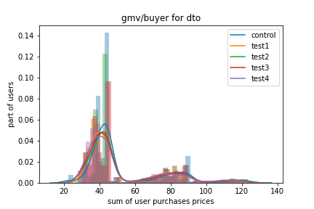
dto (покупка навсегда) | control | test1 | test2 | test3 | test4 | % best vs worst | Значимость | % test1 vs control | % t2/c | % t3/c | % t4/c
users | 138155 | 139227 | 138532 | 138404 | 138405 | 0.78% |  | 0.78% | 0.27% | 0.18% | 0.18%
buyers | 11554 | 12923 | 12607 | 12804 | 13142 | 13.74% |  | 11.85% | 9.11% | 10.82% | 13.74%
cr user->buyer | 0.084 | 0.093 | 0.091 | 0.093 | 0.095 | 13.54% | значимо | 10.99% | 8.82% | 10.62% | 13.54%
purchases | 18609 | 20868 | 20684 | 20888 | 21418 | 15.09% |  | 12.14% | 11.15% | 12.25% | 15.09%
purchases/buyer | 1.611 | 1.615 | 1.641 | 1.631 | 1.630 | 1.87% | незначимо | 0.26% | 1.87% | 1.29% | 1.19%
gmv | 735625 | 805815 | 805741 | 806232 | 820721 | 11.57% |  | 9.54% | 9.53% | 9.60% | 11.57%
gmv/purchase | 39.531 | 38.615 | 38.955 | 38.598 | 38.319 | 3.16% | значимо | -2.32% | -1.46% | -2.36% | -3.06%
gmv/buyer | 63.668 | 62.355 | 63.912 | 62.967 | 62.450 | 2.50% | значимо | -2.06% | 0.38% | -1.10% | -1.91%

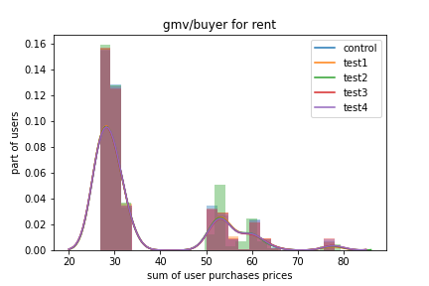
rent (контент в аренду) | control | test1 | test2 | test3 | test4 | % best vs worst | Значимость | % test1 vs control | % t2/c | % t3/c | % t4/c
users | 138155 | 139227 | 138532 | 138404 | 138405 | 0.78% |  | 0.78% | 0.27% | 0.18% | 0.18%
buyers | 11417 | 11789 | 11859 | 11719 | 11621 | 3.87% |  | 3.26% | 3.87% | 2.65% | 1.79%
cr user->buyer | 0.083 | 0.085 | 0.086 | 0.085 | 0.084 | 3.59% | незначимо | 2.46% | 3.59% | 2.46% | 1.60%
purchases | 17487 | 18332 | 18119 | 18081 | 17814 | 4.83% |  | 4.83% | 3.61% | 3.40% | 1.87%
purchases/buyer | 1.532 | 1.555 | 1.528 | 1.543 | 1.533 | 1.78% | незначимо | 1.52% | -0.25% | 0.73% | 0.08%
gmv | 486184 | 510014 | 503853 | 503162 | 495114 | 4.90% |  | 4.90% | 3.63% | 3.49% | 1.84%
gmv/purchase | 27.803 | 27.821 | 27.808 | 27.828 | 27.794 | 0.12% | незначимо | 0.07% | 0.02% | 0.09% | -0.03%
gmv/buyer | 42.584 | 43.262 | 42.487 | 42.936 | 42.605 | 1.82% | незначимо | 1.59% | -0.23% | 0.83% | 0.05%

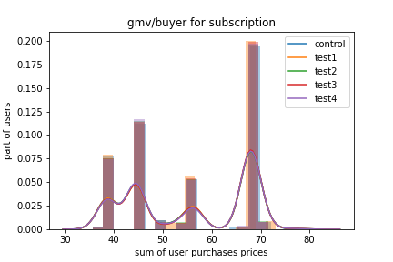
subscription (подписка) | control | test1 | test2 | test3 | test4 | % best vs worst | Значимость | % test1 vs control | % t2/c | % t3/c | % t4/c
users | 138155 | 139227 | 138532 | 138404 | 138405 | 0.78% |  | 0.78% | 0.27% | 0.18% | 0.18%
buyers | 14588 | 15015 | 14761 | 14977 | 14695 | 2.93% |  | 2.93% | 1.19% | 2.67% | 0.73%
cr user->buyer | 0.106 | 0.108 | 0.107 | 0.108 | 0.106 | 2.48% | незначимо | 2.13% | 0.91% | 2.48% | 0.55%
purchases | 16592 | 17157 | 16904 | 17058 | 16767 | 3.41% |  | 3.41% | 1.88% | 2.81% | 1.05%
purchases/buyer | 1.137 | 1.143 | 1.145 | 1.139 | 1.141 | 0.69% | незначимо | 0.46% | 0.69% | 0.14% | 0.32%
gmv | 812945 | 841568 | 829534 | 837707 | 821900 | 3.52% |  | 3.52% | 2.04% | 3.05% | 1.10%
gmv/purchase | 48.996 | 49.051 | 49.073 | 49.109 | 49.019 | 0.23% | незначимо | 0.11% | 0.16% | 0.23% | 0.05%
gmv/buyer | 55.727 | 56.048 | 56.198 | 55.933 | 55.931 | 0.84% | незначимо | 0.58% | 0.84% | 0.37% | 0.37%

Уровень значимости alpha = 0.05
В таблице средние арифметические
Если в двух клетках есть один и тот же цвет, то отклонение незначимо
Распределения зависимы, поэтому в сумме (по всем товарам) результат может отличаться от результатов по конкретным типам товаров

 |  |  |  |  |  |  |  |  |  |  |  | S

